výsledková listina
VÝSLEDKOVÁ LISTINA |  |  |  |  |  |  |  |  |  | * Vyplňovat pouze body a čas v červeném rámečku, formát času 01:30,50
 | Název akce: | STARTOVAKA RALLY OBEDIENCE |  |  |  |  |  |  | POZOR | Pokud potřebujete vidět umístění týmů po třídách, ponechte v ZELENÉM poli 10-I Dle třídy. Pokud chcete vidět umístění všech bez rozdílu tříd, požijte volbu CELKOVÉ. V případě potřeby zobrazení pořadí od 1. místa po třídách ponechte v 10-I Dle třídy a zvolte a pak v poli Pořadí 12-I dejte seřadit od A do Z a následně v poli Třída 12-E zvolte ve filtru seřadit od Z do A, není-li startovní pole plné (50 týmů). Pokud chcete od 1. místa seřadit celou tabulku zvolte v 10-I CELKOVÉ a dejte seřadit od A do Z v Pořadí 12-I. Pokud se nakonec potřebujete vrátit do výchozího nastavení (odeslat na Klub OB), dejte v 10-I Dle třídy a nakonec seřadit v 12-A od A do Z.

 | Pořadatel: | OBEDIENCE KLUB ČR |  |  |  |  |  |  | UNLOCKED

 | Místo konání: | PC

 | Datum konání: | 2023-08-07

 | Rozhodčí: | Jana Nováková |  |  |  |  |  | Dle třídy

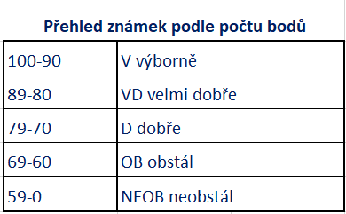
Startovní číslo | Jméno psovoda | Jméno psa | Plemeno | Třída | *Body celkem | *čas | Známka | Pořadí
1
2
3
4
5
6
7
8
9
10
11
12
13
14
15
16
17
18
19
20
21
22
23
24
25
26
27
28
29
30
31
32
33
34
35
36
37
38
39
40
41
42
43
44
45
46
47
48
49
50

